DFDs
Context Diagram | Comments
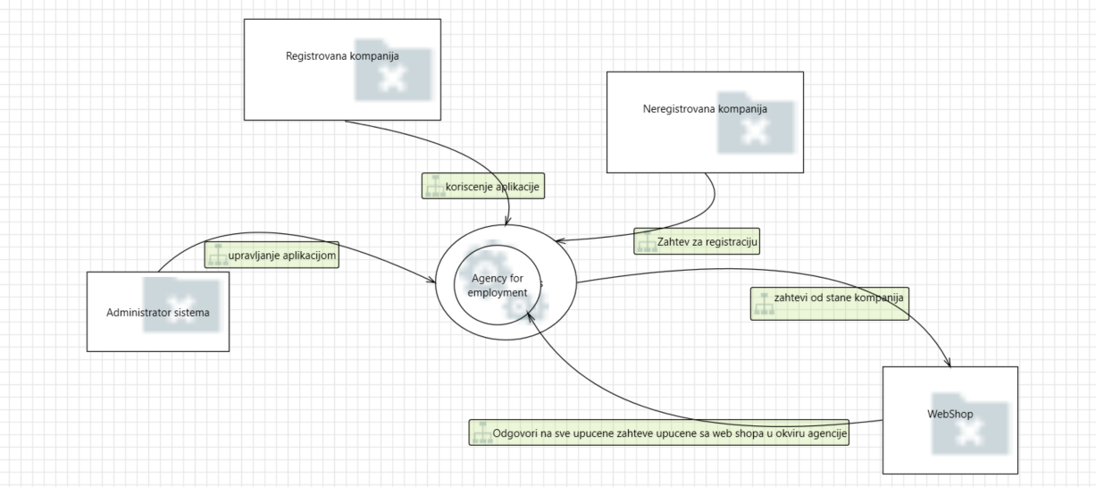 | PSP je payment service provider koji koriste kompanije kao mogucnost registracije svojih kompanija I odabir vidova placanja u okviru Agencije za zaposljavanje. Servisi za placanje sa kojima komunicira jesu Banke, PayPal, Bitcoin i Web shop koji obavestava o ishodima transakcija

Level 1
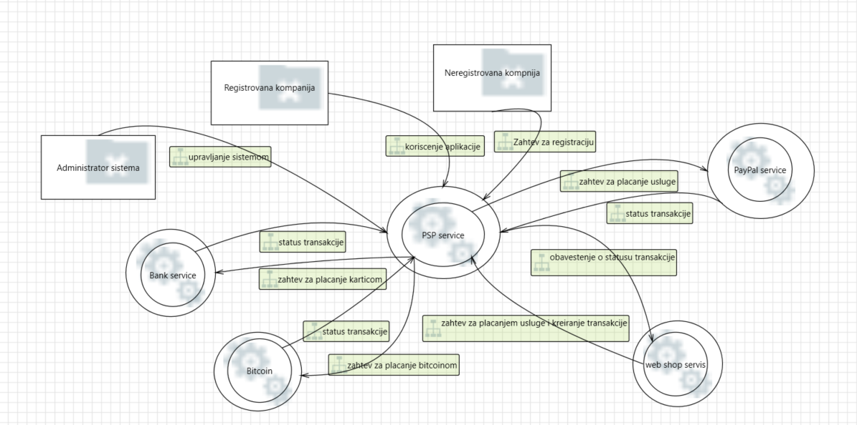 | PSP predstavlja platni servis Agencije za zaposljavanje I preko kog se svi vidovi placanja odvijaju. Komunicira sa Web shop servisom, PayPal, Bitcoin I Bank

Level 2 - SS Request Handler
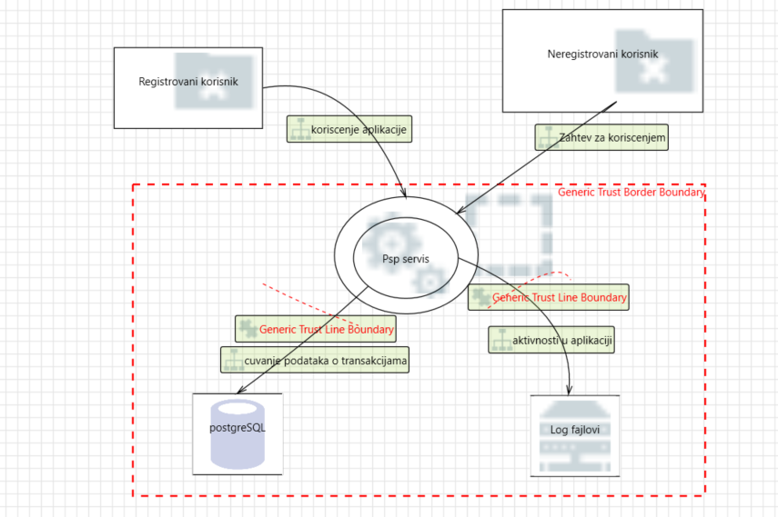 | Psp service je slozen proces koji komunicira sa autentication servisom u okviru samog mikroservisa, a on vrsi autentifikaciju i autorizaciju registrovanih korisnika prilikom njihovog logovanja i omogucava registraciju neregistrovanih korisnika. Nakon toga PSP nudi mogucnost placanja odredjenih usluga korisnicima i informacije o transakcijama cuva u bazi podataka.

